Hoja1
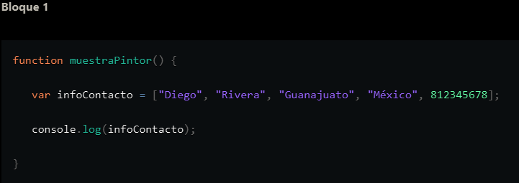

Nombre Variable | Valor actual
infoContacto | "Diego","Rivera","Guanajuato","México", 812345678

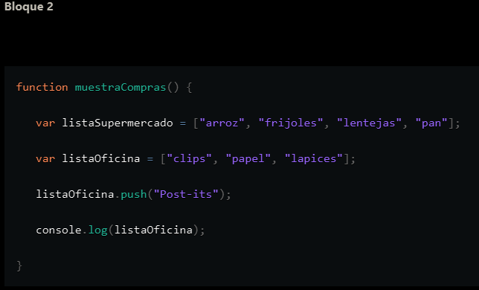
Nombre Variable | Valor actual
listaSupermercado | "arroz","frijoles","lentejas","pan"
listaOficina | "clips","papel","lapices","Post-its"

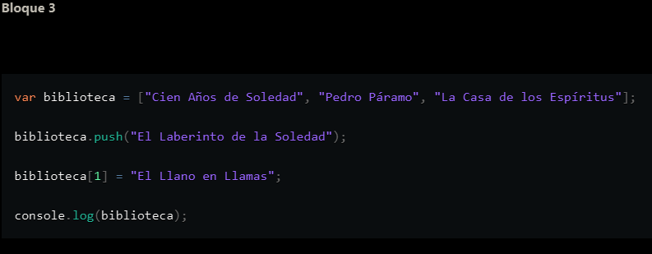
Nombre Variable | Valor actual
biblioteca | "Cien Años de Soledad", "El Llano en Llamas", "La Casa de los Espíritus","El Laberinto de la soledad"

